Endabrechnung SHV SO
Sozialhilfeverband Südoststeiermark
 | Abrechnung | Zahlungsmittel
Ausgangwert Liquide Mittel per 31.12.2023 | 478,257.59 | 478,257.59
Schlussrechnung Abteilung 6 | -1,300.37 | -1,300.37
Schlussrechnung Abteilung 8 | 1,128,914.04 | 1,128,914.04
Schlussrechnung Abteilung 11 | -819,414.36 | -819,414.36
Zwischensumme I | 786,456.90
Abrechnung A8 (GSBG) | 3,003,926.75 | 3,003,926.75
Mehr-Weniger Rechnung lt. § 5 Abs 1 StSPLFG
Zwischensumme II | 3,790,383.65
Offene Umlagen per 31.12.2023 | 120,451.00
Endabrechnung SHV SO (Gesamt per 31.12.2023) | 3,910,834.65
Rechnungen nicht im RA 2023 (erhalten im Jahr 2024) | -87,660.72 | -87,660.72
Umlagenzahlung nach 31.12.2023 ( Vorauszahlung im Sinne StSPLFG) | 58,142.00 | 58,142.00
Zu leistende Zahlungen (per Festsetzung der Abrechnung durch BH) |  | 3,760,864.93

GKZ | Gemeindename | Bezirk | Finanzkraft 2021 für das Jahr 2023 | Anteil FK an Gesamter FK des Bezirks | Entfallender Anteil an der Endabrechnung | Forderung aus Umlage | Forderung/ Verbindlichkeit je Gemeinde | Zahlung Umlagen nach 31.12.2023 | Abrechnung 2024 SHV | Forderung/ Verbindlichkeit je Gemeinde
62311 | Edelsbach bei Feldbach | Südoststeiermark | 1,562,358.91 € | 1.49% | 58,283.31 | 1.00 | 58,282.31 | 0.00 | -1,306.41 | 56,975.90
62314 | Eichkögl | Südoststeiermark | 1,361,301.41 € | 1.30% | 50,782.92 | 3.00 | 50,779.92 | 0.00 | -1,138.29 | 49,641.63
62326 | Halbenrain | Südoststeiermark | 2,053,528.61 € | 1.96% | 76,606.24 |  | 76,606.24 |  | -1,717.12 | 74,889.12
62330 | Jagerberg | Südoststeiermark | 1,823,589.28 € | 1.74% | 68,028.42 |  | 68,028.42 |  | -1,524.85 | 66,503.58
62332 | Kapfenstein | Südoststeiermark | 1,736,495.23 € | 1.66% | 64,779.41 | 38,589.00 | 26,190.41 | 0.00 | -1,452.02 | 24,738.39
62335 | Klöch | Südoststeiermark | 1,449,092.38 € | 1.38% | 54,057.93 |  | 54,057.93 |  | -1,211.70 | 52,846.24
62343 | Mettersdorf am Saßbach | Südoststeiermark | 1,796,361.39 € | 1.71% | 67,012.70 |  | 67,012.70 |  | -1,502.08 | 65,510.62
62368 | Tieschen | Südoststeiermark | 1,307,007.88 € | 1.25% | 48,757.52 | 1,260.00 | 47,497.52 | 1,260.00 | -1,092.89 | 47,664.63
62372 | Unterlamm | Südoststeiermark | 1,293,909.29 € | 1.23% | 48,268.88 |  | 48,268.88 |  | -1,081.94 | 47,186.94
62375 | Bad Gleichenberg | Südoststeiermark | 7,221,684.79 € | 6.89% | 269,402.68 | 2.00 | 269,400.68 | 0.00 | -6,038.62 | 263,362.06
62376 | Bad Radkersburg | Südoststeiermark | 5,523,504.78 € | 5.27% | 206,052.61 |  | 206,052.61 |  | -4,618.64 | 201,433.97
62377 | Deutsch Goritz | Südoststeiermark | 2,486,016.78 € | 2.37% | 92,740.07 |  | 92,740.07 |  | -2,078.75 | 90,661.32
62378 | Fehring | Südoststeiermark | 8,639,911.88 € | 8.24% | 322,309.19 |  | 322,309.19 |  | -7,224.51 | 315,084.68
62379 | Feldbach | Südoststeiermark | 19,826,925.88 € | 18.91% | 739,637.23 |  | 739,637.23 |  | -16,578.85 | 723,058.38
62380 | Gnas | Südoststeiermark | 6,773,407.12 € | 6.46% | 252,679.82 |  | 252,679.82 |  | -5,663.78 | 247,016.04
62381 | Kirchbach-Zerlach | Südoststeiermark | 3,696,028.95 € | 3.53% | 137,879.20 | 1.00 | 137,878.20 | 0.00 | -3,090.54 | 134,787.66
62382 | Kirchberg an der Raab | Südoststeiermark | 5,797,516.14 € | 5.53% | 216,274.51 |  | 216,274.51 |  | -4,847.76 | 211,426.76
62383 | Mureck | Südoststeiermark | 4,229,597.76 € | 4.03% | 157,783.81 |  | 157,783.81 |  | -3,536.70 | 154,247.11
62384 | Paldau | Südoststeiermark | 3,595,744.55 € | 3.43% | 134,138.12 | 1.00 | 134,137.12 |  | -3,006.68 | 131,130.43
62385 | Pirching am Traubenberg | Südoststeiermark | 2,606,062.11 € | 2.49% | 97,218.33 | 5.00 | 97,213.33 | 56,882.00 | -2,179.13 | 151,916.19
62386 | Riegersburg | Südoststeiermark | 5,462,074.30 € | 5.21% | 203,760.96 | 5,358.00 | 198,402.96 |  | -4,567.27 | 193,835.69
62387 | Sankt Anna am Aigen | Südoststeiermark | 2,441,439.19 € | 2.33% | 91,077.12 |  | 91,077.12 |  | -2,041.48 | 89,035.64
62388 | Sankt Peter am Ottersbach | Südoststeiermark | 3,157,164.47 € | 3.01% | 117,777.03 | 75,230.00 | 42,547.03 | 0.00 | -2,639.95 | 39,907.07
62389 | Sankt Stefan im Rosental | Südoststeiermark | 4,620,082.51 € | 4.41% | 172,350.72 | 1.00 | 172,349.72 | 0.00 | -3,863.21 | 168,486.51
62390 | Straden | Südoststeiermark | 4,374,140.42 € | 4.17% | 163,175.93 |  | 163,175.93 |  | -3,657.56 | 159,518.37
 |  |  | 104,834,946.01 € | 100.00% | 3,910,834.65 | 120,451.00 | 3,790,383.65 | 58,142.00 | -87,660.72 | 3,760,864.93

 |  |  |  |  |  |  |  |  |  | 0.00

Eingangsstück ABT07-155473/2024-230

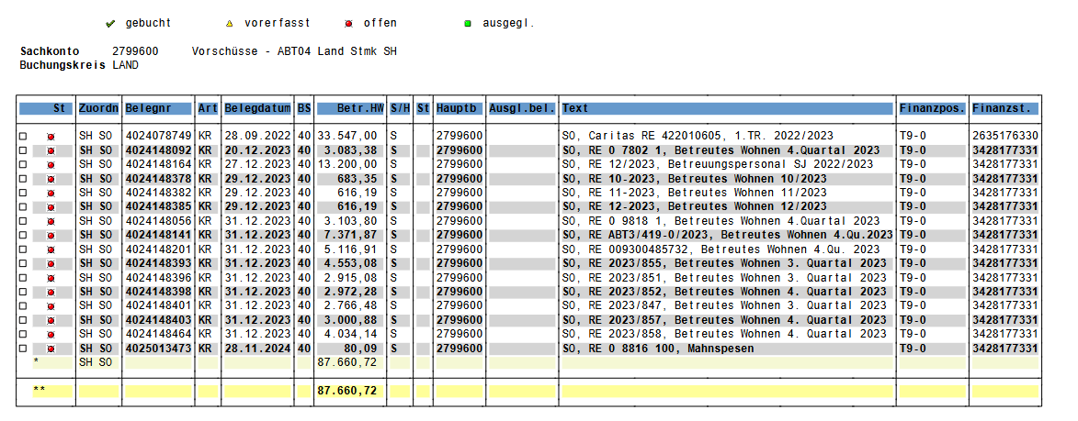

 |  |  |  |  |  |  | -87,660.72

 |  |  |  |  |  |  | 56,882.00
 |  |  |  |  |  |  | 1,260.00
 |  |  |  |  |  |  | 58,142.00

